模块分析
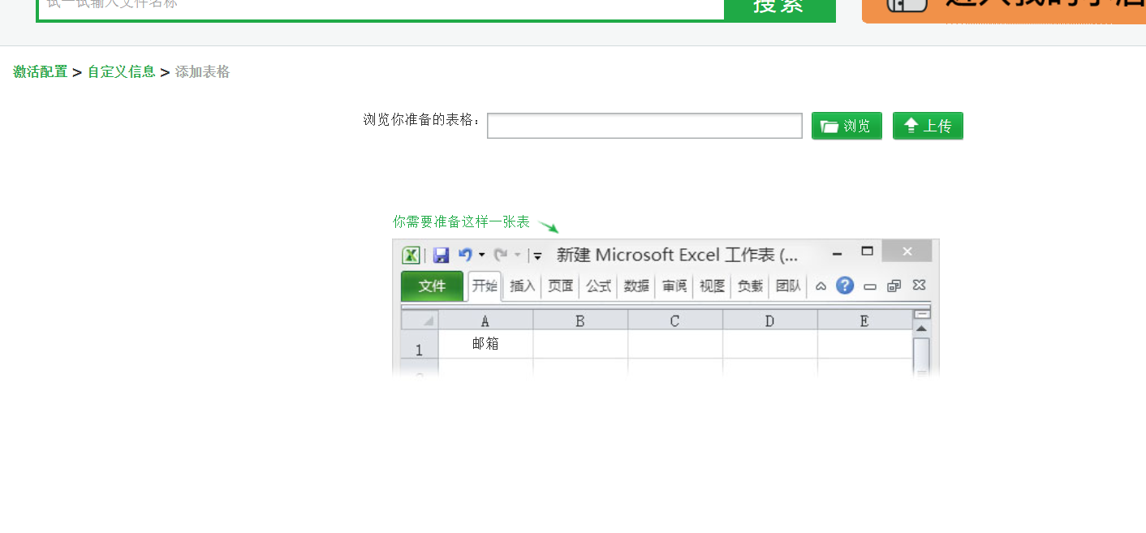
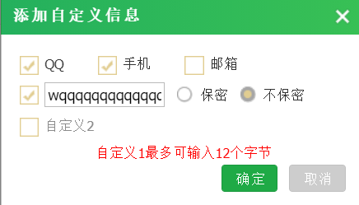
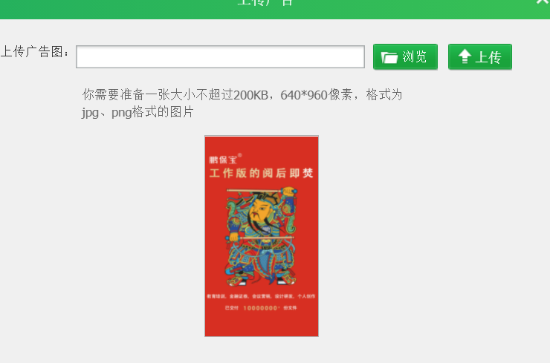
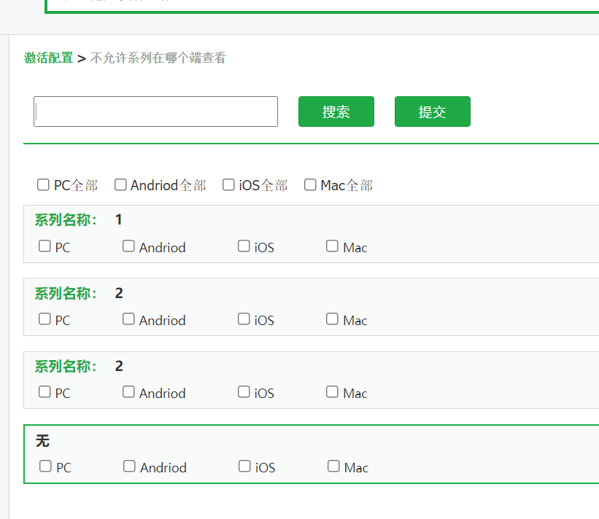
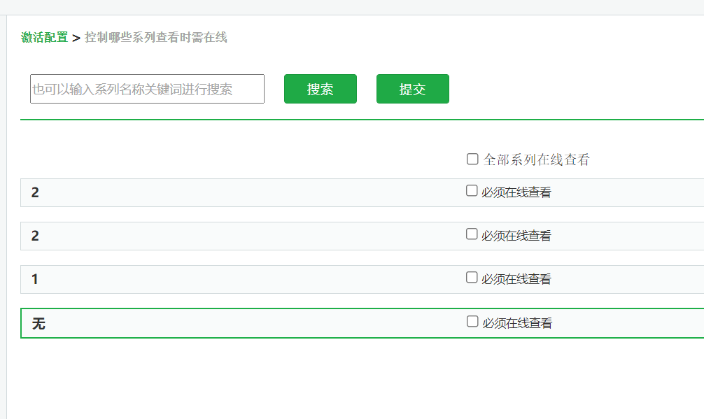
我的鹏保宝 | 进入方式 | PC端进入;官网进入
基本信息 | 昵称修改 | 绑定信息 | 手机 | 昵称不能超过11个字符；昵称不能为空
 | 密码修改 |  | 邮箱

传播控制记录 | 绑定设备 |  | 与制作模块、阅读模块进行联系 | 详细页
 | 可控传播 |  |  |  | 四设五入
 |  |  |  |  | 0.5=不限制
系列管理 | 绑定设备 |  | 重复
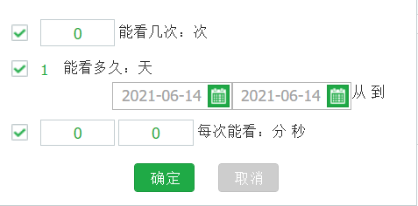
 | 可控传播 |  | 系列名称最多输入50个字符

订单记录 |  | 详细信息 | 与制作模块、阅读模块进行联系

账户余额 |  |  | 充值功能

我的消息 |  |  | 已读、删除功能、查看

激活配置 |  | 激活码管理 | 增删改查
 |  | 自定义信息 | 对应表格
 |  |  | 自动帮忙激活数量
 |  | 系列名称管理 | 跳转系列名称

 |  | 广告图 |  | 0.5

